Sheet1
呼和浩特审查工作室办公家具采购项目报价明细表
场所 | 序 号 | 名称 | 数量 | 规格/型号 | 单价 （元） | 金额 （元） | 参考图片 | 备注
业务室 | 1 | 办公桌 | 3 | 1800*1800*760 | 0.00 | 0.00 | 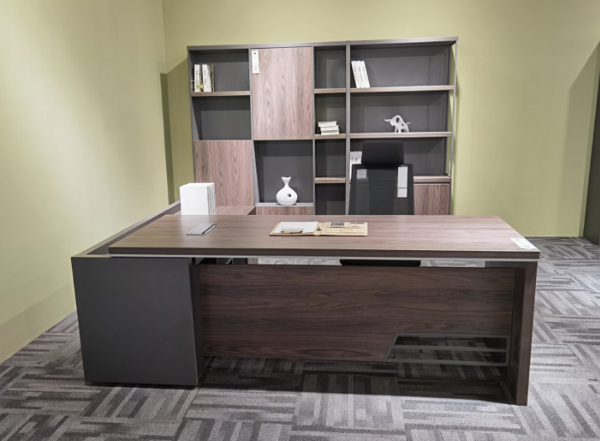
 | 2 | 办公椅 | 3 | 常规 | 0.00 | 0.00
合 计 |  |  |  |  |  | 0.00
报价单位：（公章)
日期： 年 月 日

